Table 1
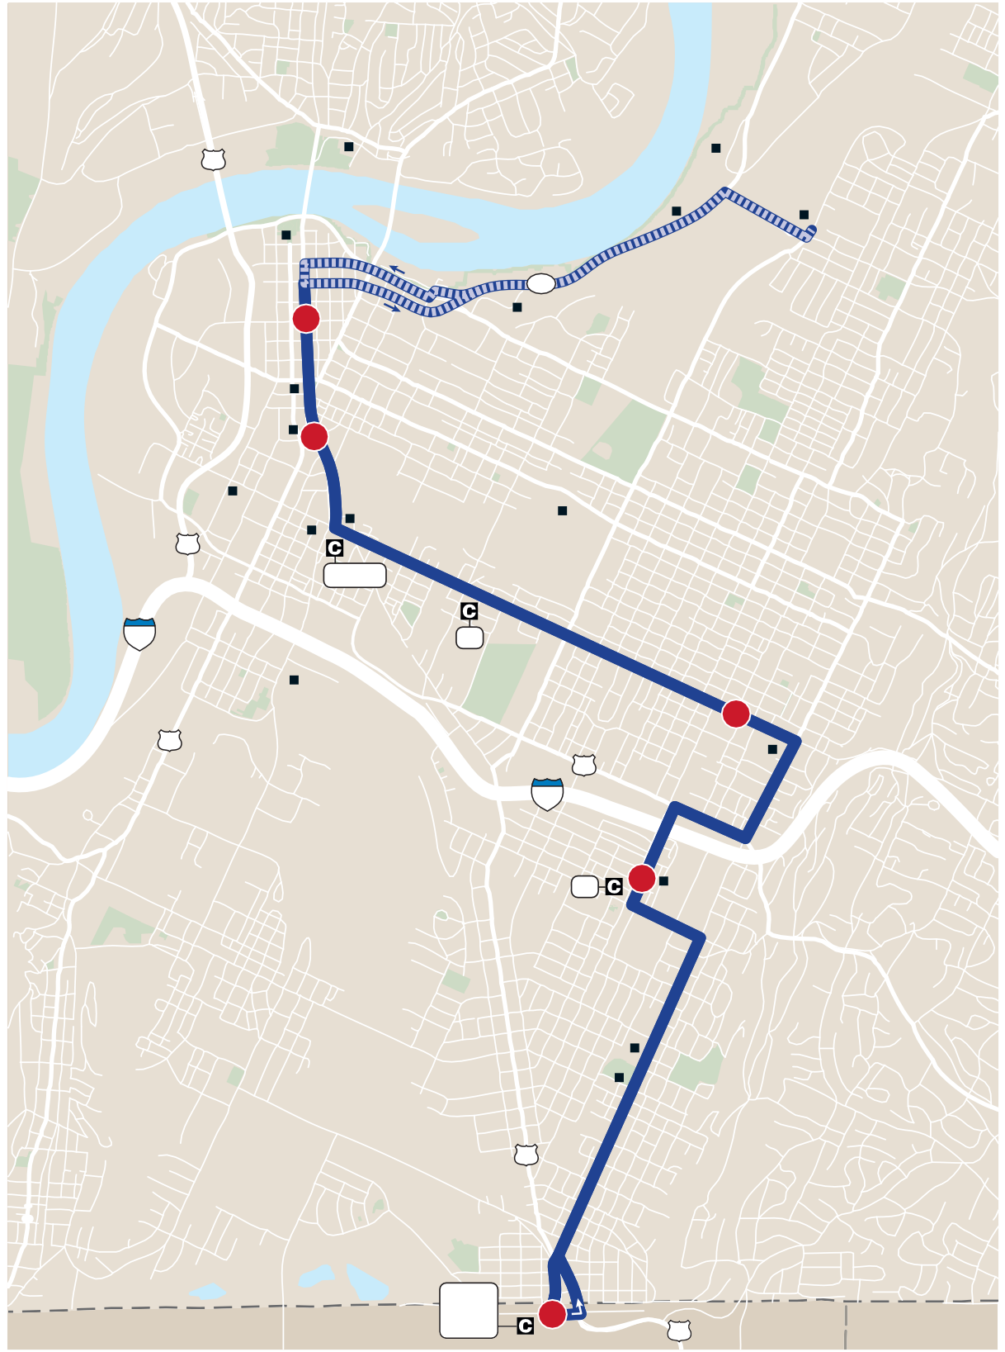
9 East Lake s Monday–Sunday / Lunes–Domingo A |  |  |  |  |  |  |  |  |  |  |  |  | HOLIDAY SERVICE: Route not in service on New Year’s Day, Easter, Independence Day, Labor Day, Thanksgiving Day and Christmas Day. On Martin Luther King, Jr. Day and Memorial Day, buses run on a Saturday schedule. / HORARIO EN DÍAS FESTIVOS: No hay servicio de ruta día de Año Nuevo, Pascua, día de Independencia, día del Trabajo, día de Acción de Gracias y Navidad. El día de Dr. Martin Luther King, Jr. y en el día de Homenaje a los Caídos (Memorial Day) los buses viajan de acuerdo con el horario del sábado. MONDAY–FRIDAY / LUNES–VIERNES s 4:50 !- n 10:50 0-

 | North Shore Food 27 Bank Riverside Tennessee Center C Aquarium 58 1 CSAS EPB TVA 5 Finley Chattanooga Stadium Choo-Choo Battle National 27 Academy Cemetary 1,15,21 24 13 Harris- The Montague Johnson Howard Park School |  |  |  |  |  |  |  |  |  | RTA
 |  | Par 11 NORTH NORTE LEGEND Regular Route Ruta Regular To/From Garage Desde/Hacia Garaje 1 Timepoint Horario de paradas Connection Point Punto de conexión 1,2,3 Connecting Routes Rutas de conexíon Point of Interest Punto de interés ©2018, CARTA $ESIGN BY 3MARTMAPS, )NC. T |  | k 4 East Side 11 Community 24 Center 3 East Lake 13 Courts East Lake East Academy East Lake East Lake Ridg Park Recreation Complex 27 ENNESSEE 13, 50th St HAMI GEORGIA Walker 2 WALKER COUNTY Transit 27 |  |  |  |  |  |  | ON COUNTY CATOOSA COUNTY
Route 9 East Lake
Outbound from Downtown / Saliendo del Centro
Inbound to Downtown / De ida hacia el Centro
1 2 2 3 4 5
AM | G-4:50 G-5:20 |  | 5:00 5:30 |  | 5:30 6:00 | AM | 5:30 6:00 | 5:38 6:08 | 5:43 6:13 | 6:00 6:30 |  | 16 16
 | 3 16 |  | 6:00 6:35 |  | 6:30 7:05 |  | 6:30 7:05 | 6:38 7:13 | 6:43 7:18 | 7:00 7:35 |  | 16 16
 | 16 16 |  | 7:05 7:35 |  | 7:40 8:05 |  | 7:40 8:05 | 7:48 8:13 | 7:53 8:18 | 8:10 8:35 |  | 16 16
 | 16 16 |  | 8:05 8:40 |  | 8:35 9:10 |  | 8:35 9:10 | 8:43 9:18 | 8:48 9:23 | 9:05 9:40 |  | G-9:20 G-9:50
 | 16 16 |  | 9:15 9:40 |  | 9:45 10:10 |  | 9:45 10:10 | 9:53 10:18 | 9:58 10:23 | 10:15 10:40 |  | 16 G-10:55
 | 16 16 |  | 10:15 10:50 |  | 10:45 11:25 |  | 10:45 11:25 | 10:53 11:33 | 10:58 11:38 | 11:15 11:55 |  | 16 16
 | 16 16 |  | 11:25 11:55 |  | 12:00 12:30 | PM | 12:00 12:30 | 12:08 12:38 | 12:13 12:43 | 12:30 1:00 |  | G-12:45 G-1:15
PM | 1 G-12:30 |  | 12:15 12:40 |  | 12:50 1:15 |  | 12:50 1:15 | 12:58 1:23 | 1:03 1:28 | 1:20 1:45 |  | 16 16
 | 16 16 |  | 1:25 1:50 |  | 2:00 2:25 |  | 2:00 2:25 | 2:08 2:33 | 2:13 2:38 | 2:30 2:55 |  | 16 G-3:10
 | 16 16 |  | 2:30 2:55 |  | 3:05 3:30 |  | 3:05 3:30 | 3:13 3:38 | 3:18 3:43 | 3:35 4:00 |  | 16 16
 | 7 G-3:40 |  | 3:15 3:50 |  | 3:50 4:25 |  | 3:50 4:25 | 3:58 4:33 | 4:03 4:38 | 4:20 4:55 |  | 16 16
 | 16 16 |  | 4:15 4:50 |  | 4:50 5:25 |  | 4:50 5:25 | 4:58 5:33 | 5:03 5:38 | 5:20 5:55 |  | 16 16
 | 16 16 |  | 5:30 *6:30 |  | 6:00 7:00 |  | 6:00 7:00 | 6:08 7:08 | 6:13 7:13 | *6:30 *7:30 |  | 16 16
 | 16 16 |  | *7:30 *8:30 |  | 8:00 9:00 |  | 8:00 9:00 | 8:08 9:08 | 8:13 9:13 | *8:30 *9:30 |  | 16 16
 | 16 |  | *9:30 |  | 10:00 |  | 10:00 | 10:08 | 10:13 | 10:30 |  | G-10:50
e
G- Indicates when the bus leaves or arrives at the CARTA Garage. See To/From Garage routing on map. / Indica cuándo el bus sale o llega al garaje de CARTA. Ver en el mapa la ruta de servicio Desde/Hacia Garaje. LT * Indicates trips where buses line up on Market Street for ease in transferring to other routes. / Indica viajes donde los buses forman una línea en Market Street para facilitar el trasbordo hacia otras rutas. Schedules continued next page / Los horarios siguen en la próxima página
Page 40 |  |  |  | 423-@2@-1473 s WWW-GOCARTA-ORG Chattanooga Area Regional Transportation Authority |  |  |  |  |  |  |  |  |  | Page 41

